지정자재품종 신규등록
지정자재품종 신규등록 (IT_OKP_04_01)

작성자 | 작성일 | 수행자 | 수행일
서동욱 | 2025.05.12 | 조윤지 | 2025-05-16

테스트 대상 상세 (시나리오별 세부단계)
콤포넌트 신규등록 => 지정자재 품종 신규등록 => 지정장재 콤포넌트 연결 => 세부품종 등록 => 상품관리에서 신규 지정자재품종과 세부품종 연결 => 지정자재품종 관리에서 상품연결 확인
테스트 시나리오 목적 :
지정자재 품종을 등록하고, 콤포넌트 관리를 처리한다.
가정 및 필요사항 :

시나리오 항목 CODE | 시나리오 화면경로 및 페이지 | 테스트 항목 | 테스트 사전 정보 및 입력 | 테스트 케이스 기대결과 | 실제결과 | 구분 또는 실패 여부 | PCNI | 비고
IT_OKP_04_01_01 | 운영사 상품관리 : 지정자재 품종관리 : 지정자재 품종설정 | 콤포넌트 신규등록 |  | • 콤포넌트 관리 > 콤포넌트 등록 > 정보 입력 > 추가된 콤포넌트 확인 | 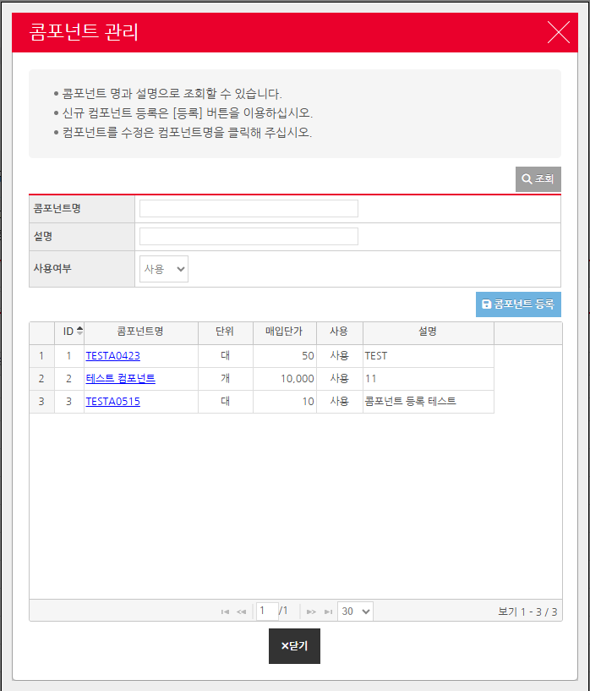 • OK |  | O
IT_OKP_04_01_02 | 운영사 상품관리 : 지정자재 품종관리 : 지정자재 품종설정 | 지정자재 품종 신규등록 | 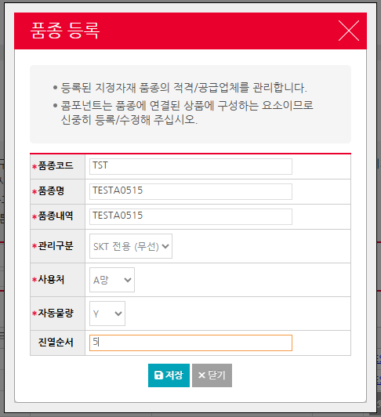 | • 품종 등록 > 정보 입력 > 추가된 품종 정보 확인 | 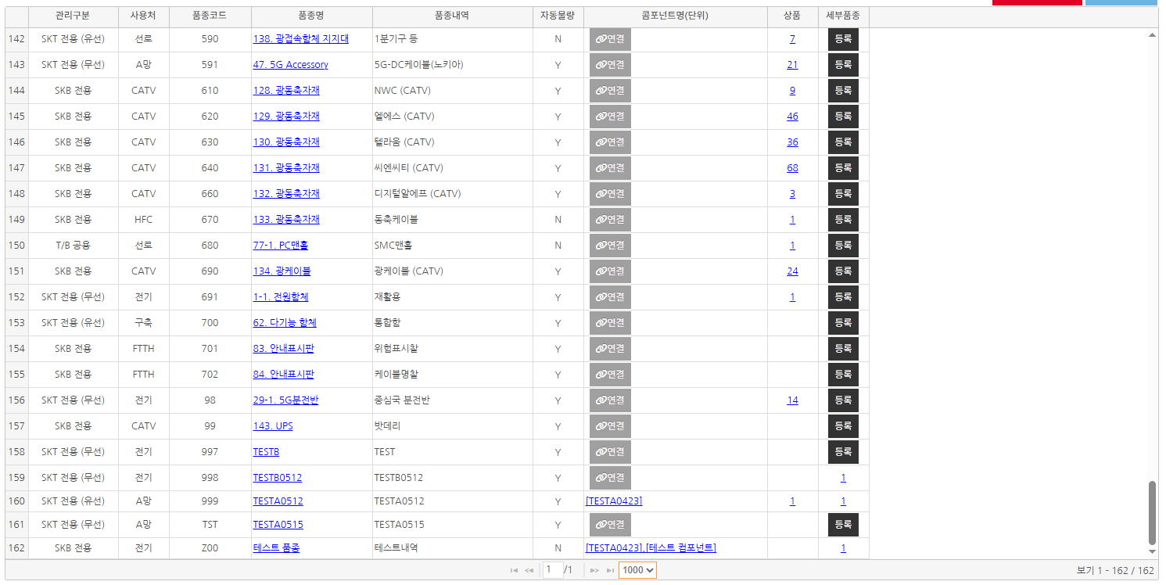 • OK |  | O
IT_OKP_04_01_03 | 운영사 상품관리 : 지정자재 품종관리 : 지정자재 품종설정 | 콤포넌트 연결 |  | • 지정자재 품목 목록의 콤포넌트 연결 > 연결할 콤포넌트를 선택 후 저장 > 연결 확인 - 선택한 지정자재 상품품종의 콤포넌트를 연결하여 해당 콤포넌트를 기준으로 입찰이 가능하도록 처리한다. | 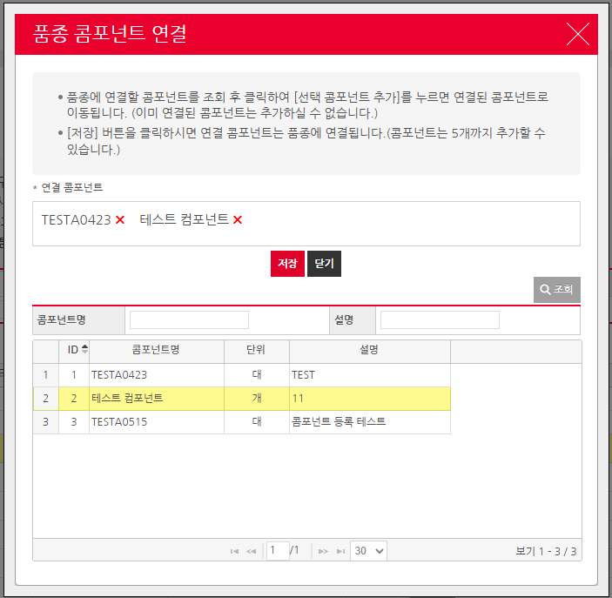 • OK |  | O
IT_OKP_04_01_04 | 운영사 상품관리 : 지정자재 품종관리 : 지정자재 품종설정 | 세부품종 등록 |  | • 지정자재 품목 목록의 세부품종 선택 > 세부품종 등록 처리 > 등록된 세부 품종 확인 - 세부 품종이 하나도 등록되어 있지 않으면 등록하는 팝업 호출, 등록되어 있는 세부 품종이 있는경우 품종 상세목록 및 세부품종 등록 팝업을 호출할 수 있는 버튼 처리 | • OK |  | O
IT_OKP_04_01_05 | 운영사 상품관리 : 상품조회 > 운영사 상품관리 : 지정자재 품종관리 : 지정자재 품종설정 | 지정자재 품종 상품관리 연결 |  | • 상품조회 > 상품상세 팝업 > 품종 여부 "예" 선택 > 품종, 세부 품종 매핑 처리 - 상품구분이 지정인 경우만 가능 - 품종을 등록하기위해 품종 여부는 "예"로 변경 해야됨 | • OK |  | O

품종 적격공급 주문확인
품종 적격공급 주문확인 (IT_OKP_04_03)

작성자 | 작성일 | 수행자 | 수행일
서동욱 | 2025.05.12 | 서동욱 | 2025.05.12

테스트 대상 상세 (시나리오별 세부단계)
지정자재품종 적격공급 제외기간을 오늘을 포함하게 수정 => 지정자재 일주문통계 집계 및 적격공급사 상태처리 스케줄 강제 수행 => 적격공급상태 확인 => 지정자재 품종 상품주문 => 적격공급 상태에 따른 주문확인
테스트 시나리오 목적 :
지정자재 품종을 등록하고, 콤포넌트 관리를 처리한다.
가정 및 필요사항 :

시나리오 항목 CODE | 시나리오 화면경로 및 페이지 | 테스트 항목 | 테스트 사전 정보 및 입력 | 테스트 케이스 기대결과 | 실제결과 | 구분 또는 실패 여부 | PCNI | 비고 | 조치자 | 조치결과
IT_OKP_04_03_01 | 운영사 상품관리 : 지정자재 품종관리 : 품종 적격/공급 관리 | 지정자재품종 제외기간 설정 |  | • 조회된 지정자재 품종 선택 > 협력사별 배분율 및 제외기간 설정 > 저장 (2. 협력사 하단 텝의 저장 버튼) | • OK |  | O |  | 서동욱 | X
IT_OKP_04_03_02 | 운영사 상품관리 : 지정자재 품종관리 : 품종 적격/공급 관리 | 스케쥴 실행 (mcgoodMateCompDayStat) 적격 공급 상태 확인 |  | • 스케쥴러 실행 > 제외기간 처리 한 품종의 해당 협력사 적격공급상태 변경을 확인 | • OK |  | O |  | 서동욱 | X
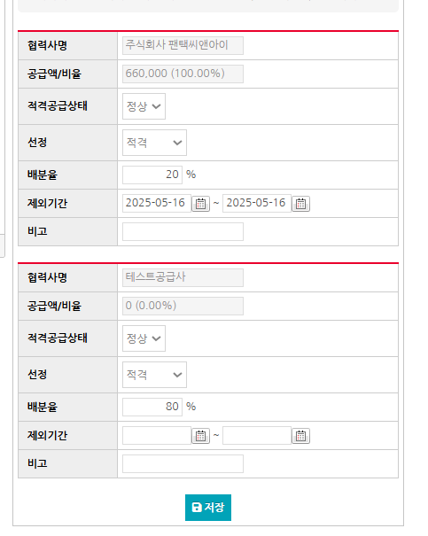
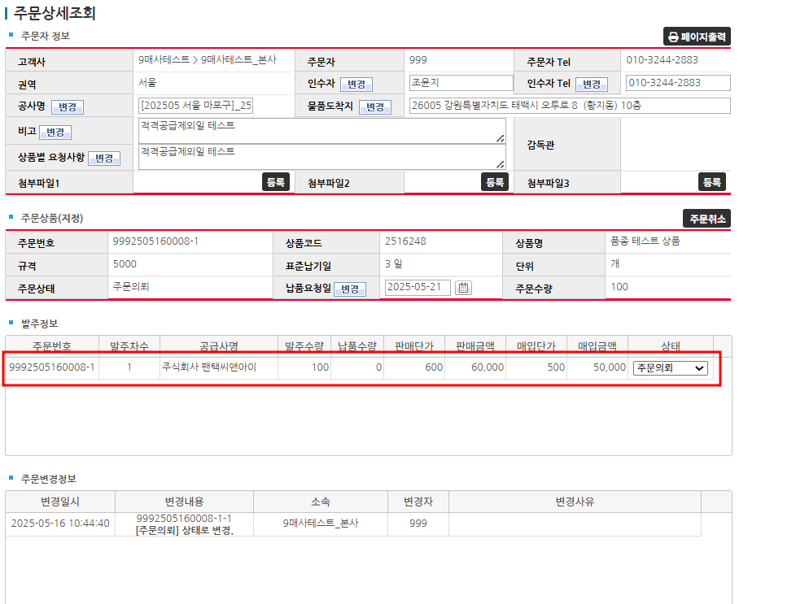
IT_OKP_04_03_02 | 구매사 주문 > 운영사 주문 조회 | 지정자재 품종 상품 주문 / 확인 |  | • 적격공급상태를 변경한 품종의 상품을 주문 > 적격공급상태가 정상인 공급사로 주문이 처리되는지 확인 (운영사 주문조회에서 체크) - 해당 상품이 자동 물량 주문이어야 함. - 해당 상품의 공급사가 품종의 협력사와 동일하게 세팅되어 있어야함. | • OK |  |  | 팬택으로 배분율 제외기간 설정 -> 테스트공급사가 아닌 팬택 주문으로 처리됨 | 서동욱 | 스케줄러 미 실행후 테스트를 진행하여 주문이 진행됨. 이상 없음

지정자재 상품입찰
지정자재 상품입찰 (IT_OKP_04_04)

작성자 | 작성일 | 수행자 | 수행일
서동욱 | 2025.05.12 | 서동욱 | 2025.05.12

테스트 대상 상세 (시나리오별 세부단계)
단품 또는 옵션 상품을 조회하여 입찰상품으로 추가 => 전자입찰 입찰계획 생성
테스트 시나리오 목적 :
지정자재 상품의 입찰을 처리한다.
가정 및 필요사항 :

시나리오 항목 CODE | 시나리오 화면경로 및 페이지 | 테스트 항목 | 테스트 사전 정보 및 입력 | 테스트 케이스 기대결과 | 실제결과 | 구분 또는 실패 여부 | PCNI | 비고
IT_OKP_04_04_01 | 운영사 상품관리 : 지정자재 입찰 : 지정자재 상품 입찰 | 지정자재 상품 입찰 |  | • 입찰을 생성할 지정자재 선택 > 가중치 입력 > 가중치에 따른 수량, 금액이 계산되어 입찰생성으로 이동 > SSO 로그인 > 입찰생성 페이지 이동 > 세부내역이 해당 품종의 작성 내역을 바탕으로 세팅됨 - 가중치는 금년 연간실적추정치에 따라서 계산이 되므로, 실적이 존재하지않는경우 가중치를 입력하여도 계산이 바뀌지않음 | 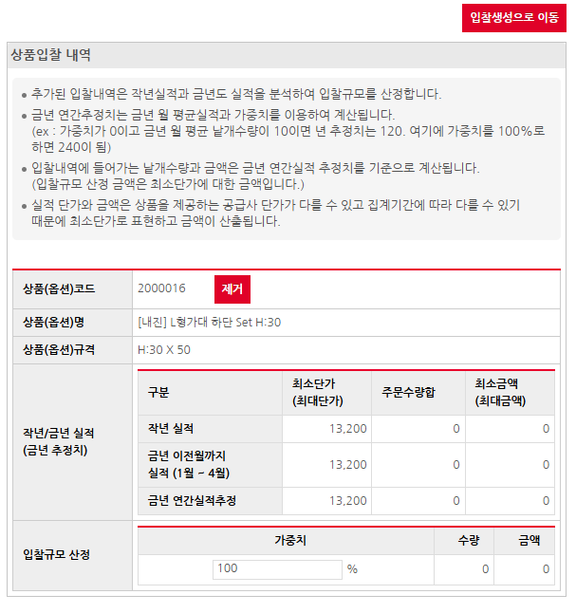 • OK |  | O

품종 콤퍼넌트 입찰
품종 콤퍼넌트 입찰 (IT_OKP_04_05)
5
작성자 | 작성일 | 수행자 | 수행일
서동욱 | 2025.05.12 | 서동욱 | 2025.05.12

테스트 대상 상세 (시나리오별 세부단계)
품종조회 콤포넌트입찰 => 전자입찰 입찰계획 생성
테스트 시나리오 목적 :
품종 콤포넌트의 입찰을 처리한다.
가정 및 필요사항 :

시나리오 항목 CODE | 시나리오 화면경로 및 페이지 | 테스트 항목 | 테스트 사전 정보 및 입력 | 테스트 케이스 기대결과 | 실제결과 | 구분 또는 실패 여부 | PCNI | 비고
IT_OKP_04_05_01 | 운영사 상품관리 : 지정자재 입찰 : 품종 콤포넌트 입찰 | 품종 콤포넌트 입찰 |  | • 입찰을 생성할 품종의 콤포넌트 입찰 버튼 선택 > 가중치 입력 > 가중치에 따른 수량, 금액이 계산되어 입찰생성으로 이동 > SSO 로그인 > 입찰생성 페이지 이동 > 세부내역이 해당 품종의 작성 내역을 바탕으로 세팅됨 - 가중치는 금년 연간실적추정치에 따라서 계산이 되므로, 실적이 존재하지않는경우 가중치를 입력하여도 계산이 바뀌지않음 | 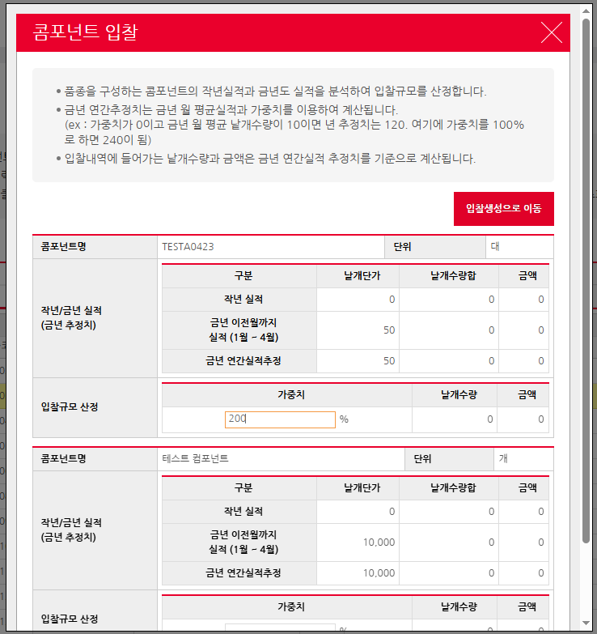 • OK |  | O

